静摩擦
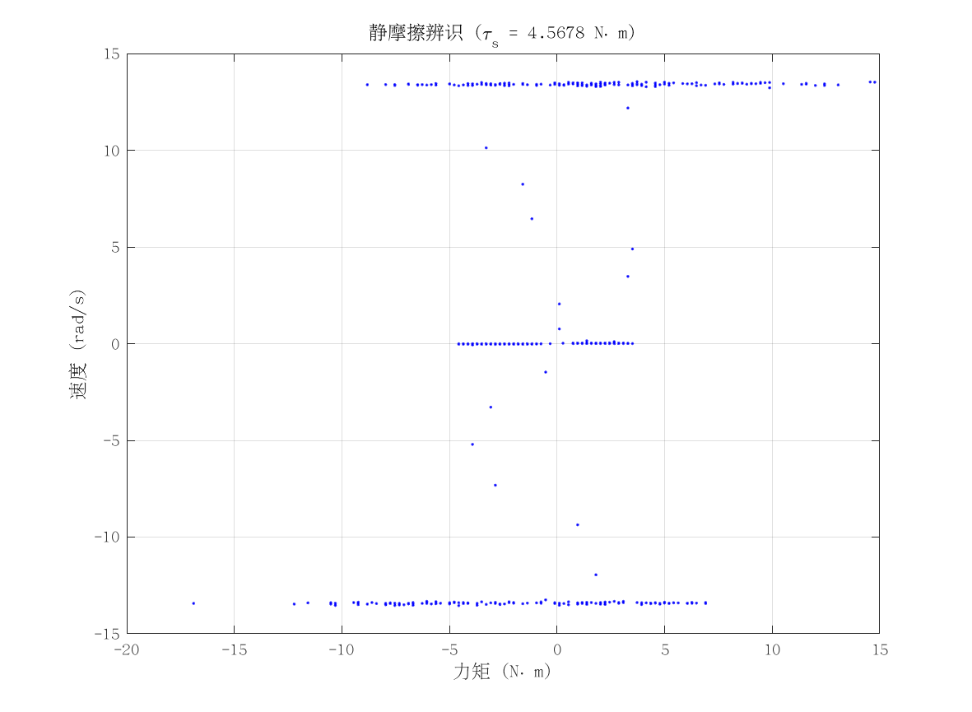
项目 | 值 | 单位/备注
电机型号 | 泉智博_43_15_36
力矩系数 K_tau | 2.9 | N·m/A
静摩擦 τ_s | 4.5677668 | N·m（电流扫描静止段）
数据文件 | scan_torque_serial_mit_20260309_155636.csv
附图 | 见右侧

动摩擦
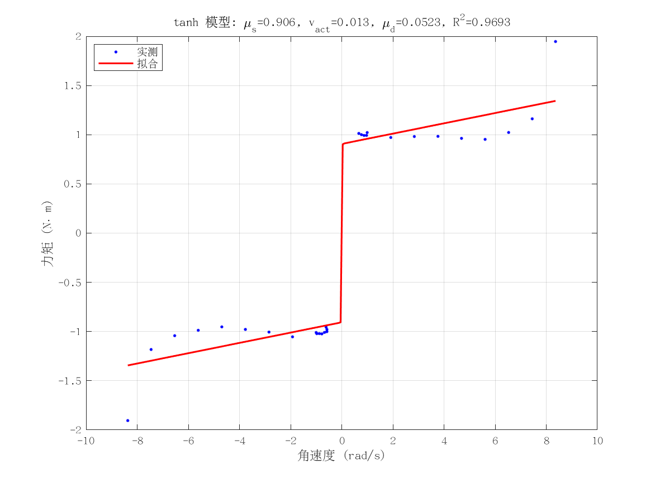
项目 | 值 | 单位/备注
电机型号 | 泉智博_43_15_36
摩擦模型 | tanh_viscous
静摩擦 τ_s（代入） | 4.5677668 | N·m
μ_s | 0.9062043704 | N·m
v_act | 0.013104313918 | rad/s
μ_d | 0.052327850867 | N·m·s/rad
摩擦拟合 R² | 0.96925555814
摩擦拟合 RMSE | 0.19184940291 | N·m
有效样本数 nUsed | 29
附图 | 见右侧

转动惯量
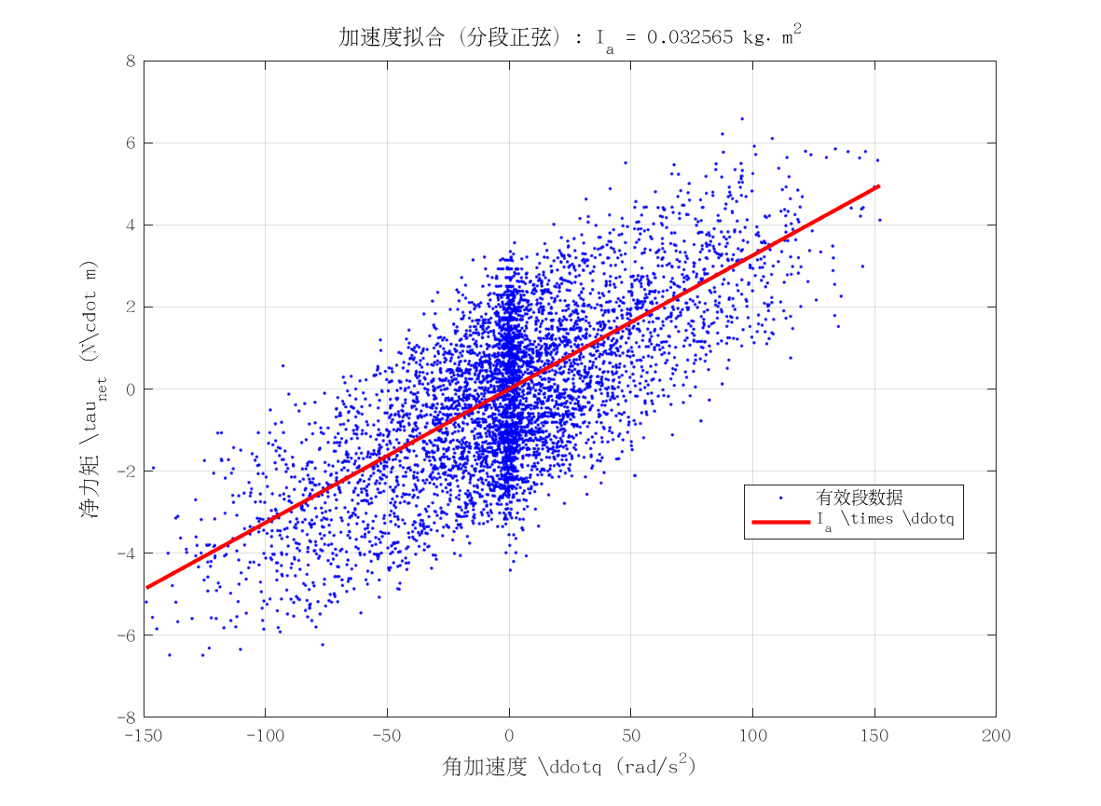
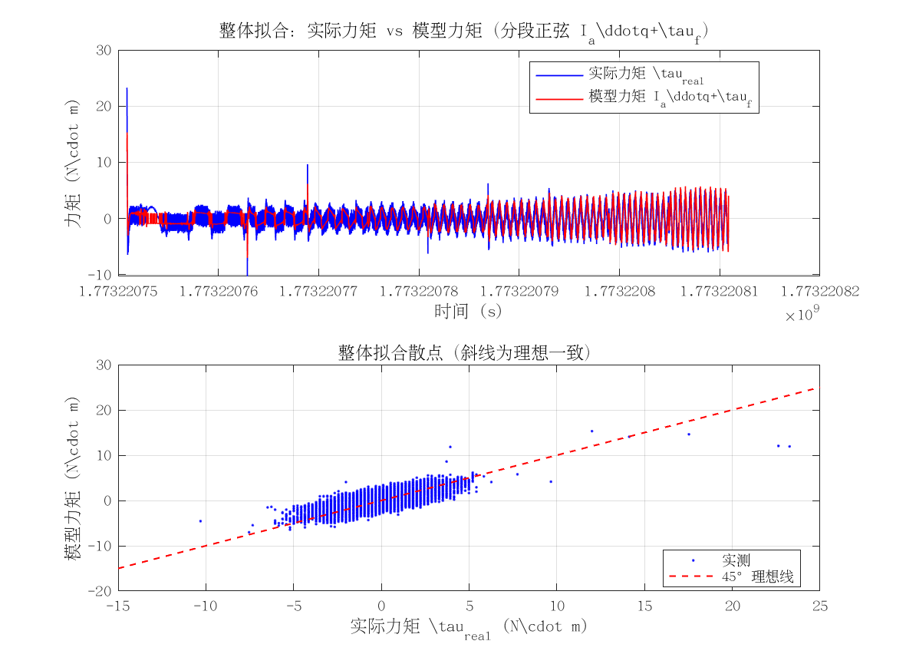
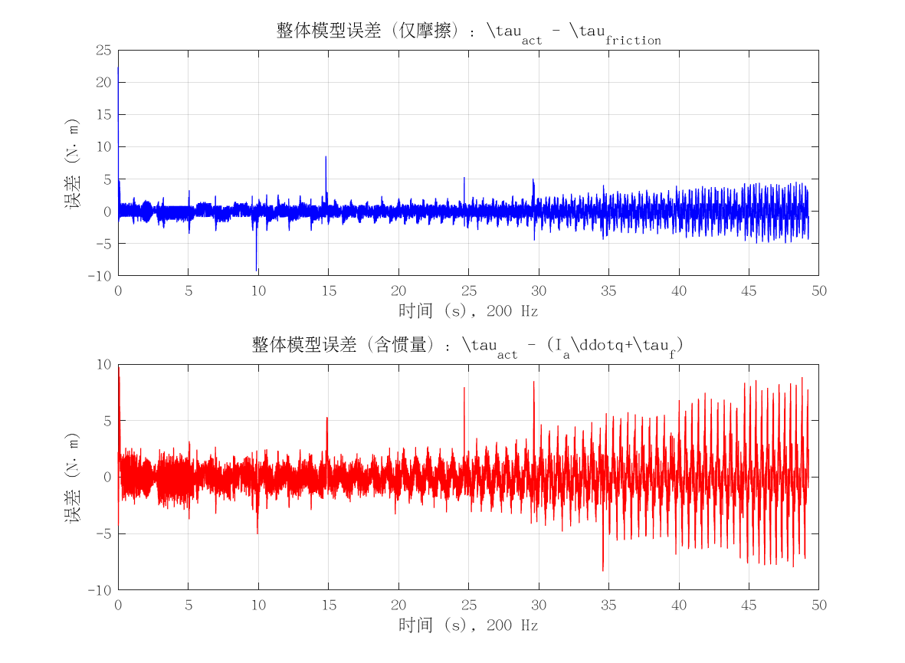
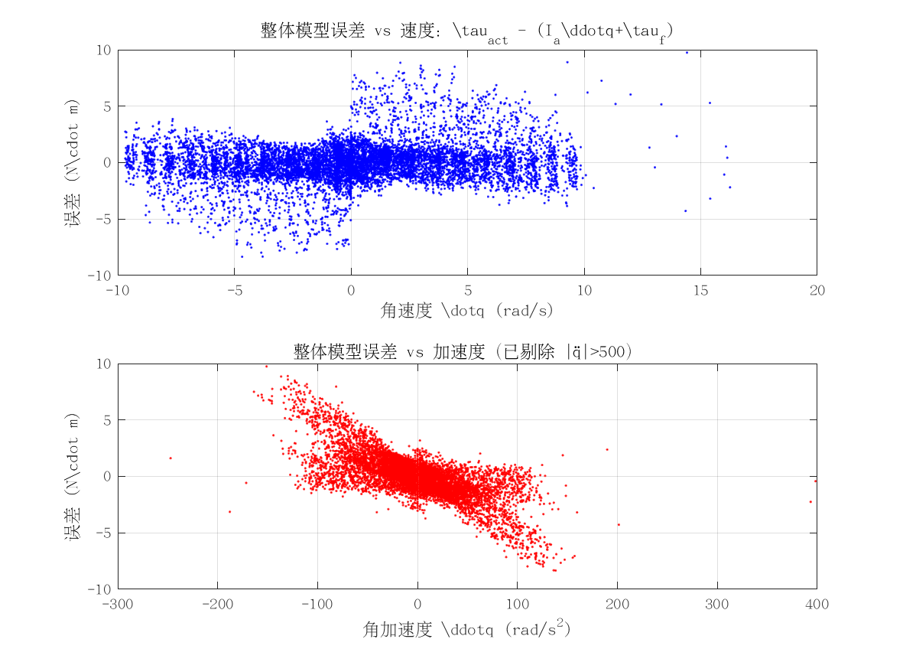
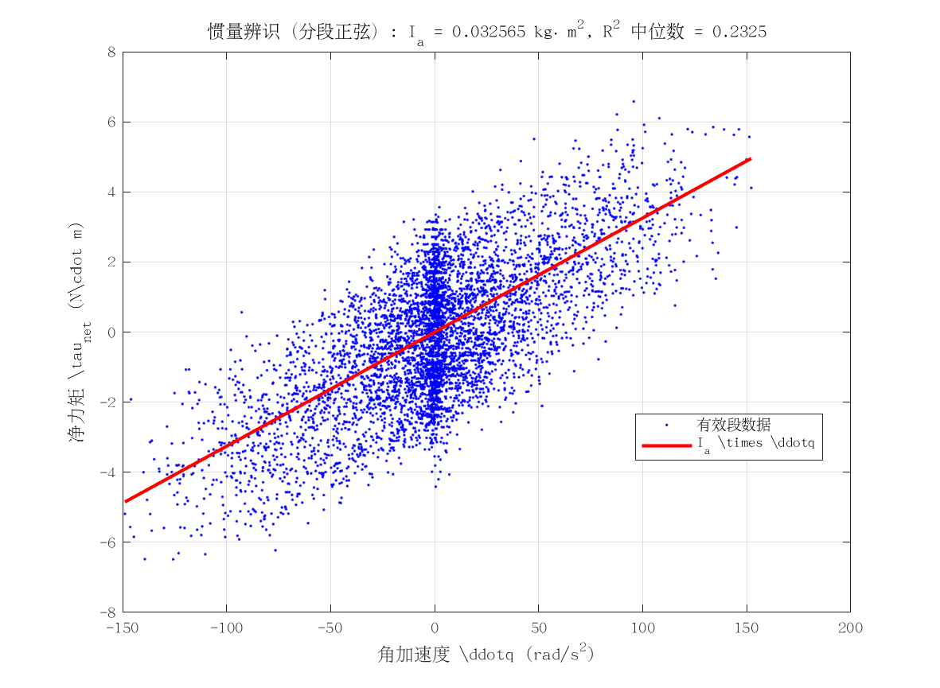
项目 | 值 | 单位/备注
电机型号 | 泉智博_43_15_36
转动惯量 I_a | 0.032565410304 | kg·m²
惯量拟合 R² | 0.23246780884
整体拟合 RMSE | 1.8190773656 | N·m
整体拟合 R² | 0.15917926974
附图 | 见下方

